目録
沖縄県下水道事務所独自書式一覧表

書式 | 提出書類名 | 提出期限 | 提出部数 | 用紙 | 備考
1 | 受注者担当組織届 | 契約後15日以内 | ３部 | A４
2 | 工事工程表（実施工程表） | 〃 | 必要数 | Ａ１
3 | 承諾願 | その都度 | 必要数 | A４ | CALSにて承諾の場合は不要。
4 | 機器・主要資材製造会社届 | 決定後速やかに | ３部 | A４
5 | 機器・主要資材メーカーリスト | 〃 | ３部 | A４ | 打合せ決定後
6 | 打合せ議事録 | 打合せの都度 | 必要数 | A４
7 | 発注仕様対照表 | 特仕に定める期間内 | ３部 | A４
8 | 承諾図書リスト | 〃 | ３部 | A４
9 | 受領・借用書 | 貸与品借用及び返納時 | １部 | Ａ４
10 | 仮設物設置申請書 | 設置前までに | ３部 | Ａ４
11 | 工事日報 | 毎月１回 | １部 | Ａ４ | 履行報告の際に1月分提出。
12 | 工事日報 | 〃 | １部 | Ａ４
13 | 工事日報（記入例） | 〃 | １部 | Ａ４
14 | 休日・時間外作業届 | 毎週１回 | 必要数 | Ａ４
15 | 段階確認書 | 段階施工時 | ２部 | Ａ４
16 | 変更届 | その都度 | ２部 | Ａ４
17 | 請負代金内訳書 | 監査員の要求時 | １部 | Ａ４
18 | 請負工事休業届出書 | 休業１５日前 | ２部 | Ａ４
19 | 工場検査立会申請書 | 仕様確認後直ちに | ２部 | Ａ４
20 | 工場検査願書 | 検査３０日前 | ２部 | Ａ４
21 | 補修完了報告書 | 補修完了後 | ２部 | Ａ４ | 第７号様式
22 | 完成検査書類一覧表 | 完成検査時 | 必要数 | Ａ４
23 | 完成検査議事録 | 〃 | 必要数 | Ａ４
24 | 完成検査指摘事項 | 〃 | 必要数 | Ａ４
25 | 完成検査指摘事項手直し完了報告書 | 〃 | 必要数 | Ａ４
26 | 工事書類等引渡書 | 完成検査合格後 | ３部 | A4
27 | 参考記載例 |  | - | - | ＣＡＬＳ提出時の工事打合せ簿の記載例

注）提出部数は原則としてこの表によるが、監査員が別途指示する場合はこの限りではない。
注）上記に記載のない様式は、技術・建設業課の様式を参照すること。

－ 70 －

１
沖縄県下水道事務所独自書式一覧表
 | 書式－１

 |  | 受 注 者 担 当 組 織 届
 |  |  |  |  | 令和 年 月 日

 | 沖縄県下水道事務所長 殿

 |  | 受注者 | 住 所
 |  |  | 氏 名
 |  |  | 工事名

 | 本 工 事 の 担 当 組 織 を 下 記 の と お り お 届 け し ま す 。

 | 部 門 | 担 当 者 | 責 任 者 | 住 所
 | 監 理 技術者
 |  |  |  | (TEL)
 | 主 任 技術者
 |  |  |  | (TEL)
 | 現 場 代理人
 |  |  |  | (TEL)
 | 営業
 |  |  |  | (TEL)
 | 設計
 |  |  |  | (TEL)
 | 製作
 |  |  |  | (TEL)
 | 検査
 |  |  |  | (TEL)
 | 工事
 |  |  |  | (TEL)
 | 緊 急 時 連 絡 先 | 営 業 担 当 者
 |  | 工 事 担 当 者

－ 71 －

２
沖縄県下水道事務所独自書式一覧表
 | 書式－２
工 事 工 程 表 作成日 令和 年 月 日

発注者 |  |  |  |  | 工事名 |  | 工期 | 着工 令和 年 月 日 |  | 監理業務受託者 |  |  | 受注者 |  |  |  |  |  |  | 主任技術者
 |  |  |  |  |  |  |  | 完成 令和 年 月 日 |  |  |  | 印 |  |  |  |  |  |  |  | 現場代理人
リスト Ｎｏ． |  |  | 年月日 |  | 年 月 | 月 | 月 |  | 月 |  | 月 |  |  |  | 月 |  |  |  |  |  |  | 備 考
 |  | 内 容 |  | 数量 | 5 10 15 20 25 | 5 10 15 20 25 | 5 10 15 20 25 |  | 5 10 15 20 25 |  | 5 10 15 20 25 |  |  |  |  | 5 | 10 | 15 | 20 |  | 25
 |  |  |  |  |  |  |  |  |  |  |  |  |  |  |  |  |  |  |  |  |  | 100%

 |  |  |  |  |  |  |  |  |  |  |  |  |  |  |  |  |  |  |  |  |  | 90

 |  |  |  |  |  |  |  |  |  |  |  |  |  |  |  |  |  |  |  |  |  | 80

 |  |  |  |  |  |  |  |  |  |  |  |  |  |  |  |  |  |  |  |  |  | 70

－ 72 －

 |  |  |  |  |  |  |  |  |  |  |  |  |  |  |  |  |  |  |  |  |  | 60

 |  |  |  |  |  |  |  |  |  |  |  |  |  |  |  |  |  |  |  |  |  | 50

 |  |  |  |  |  |  |  |  |  |  |  |  |  |  |  |  |  |  |  |  |  | 40

 |  |  |  |  |  |  |  |  |  |  |  |  |  |  |  |  |  |  |  |  |  | 30

 |  |  |  |  |  |  |  |  |  |  |  |  |  |  |  |  |  |  |  |  |  | 20

 |  |  |  |  |  |  |  |  |  |  |  |  |  |  |  |  |  |  |  |  |  | 10

 |  |  |  |  |  |  |  |  |  |  |  |  |  |  |  |  |  |  |  |  |  | 0
 |  | 計画 （％） |  | 100
 |  | 実施 （％）
記号 |  |  |  |  |  |  |  |  |  |  |  |  |  | 配布先

３
沖縄県下水道事務所独自書式一覧表
 | 書式－３

 |  | （用紙Ａ４）

 | 承 諾 願

 |  |  |  |  |  |  |  |  |  |  |  |  |  | 令和 |  | 年 |  | 月 |  | 日

 |  |  |  | 沖縄県下水道事務所長 |  |  |  | 殿

 |  |  |  |  |  | 受 注 者 |  |  | 住 所

 |  |  |  |  |  |  |  |  | 氏 名

 |  |  |  | 下記工事の承諾事項について承諾願います。

 | 記

 |  | 1 | ． | 工事名称

 |  | 2 | ． | 工事場所

 |  | 3 | ． | 工期 | 自 |  | 令和 | 年 |  | 月 | 日 | ～ | 至 |  | 令和 |  | 年 |  | 月 |  | 日

 |  | 4 | ． | 承諾事項

－ 73 －

４
沖縄県下水道事務所独自書式一覧表
 | 書式－４

 |  | 機 器 ・ 主 要 資 材 製 造 会 社 届

 |  |  |  |  |  | 令和 | 年 | 月 | 日

 |  |  | 沖縄県下水道事務所長 殿

 |  |  |  |  | 受注者 | 住 所

 |  |  |  |  |  | 氏 名

 |  |  | 工事名

 |  |  | 番 号 | 機 器 ・ 資 材 名 称 |  | 製 造 会 社 名 |  |  | 備 考

－ 74 －

５
沖縄県下水道事務所独自書式一覧表
 | 書式－５

 | 機 器 ・ 主 要 資 材 メ ー カ ー リ ス ト

 |  |  |  |  |  | 令和 年 月 日

 | 沖縄県下水道事務所長 殿

 | 工事名 |  |  |  |  | 受注者

 | 番号 | 機器名 | 形式・仕様 | 数量 | 製作メーカー |  | サービス店・代理店

 | 備考 | １． 各機器ごとに原則として3社選択し、使用希望メーカーに○印をつける。
 |  | ２． 形式・仕様は、発注仕様を記載する。
－ 75 －

６
沖縄県下水道事務所独自書式一覧表
 | 書式－６

 |  |  | 第 回
 |  |  | 打 合 せ 議 事 録

 |  | 期 日 | 令和 | 年 | 月 | 日 | 場 所
 |  | 出席者 |  |  |  |  | 出席者
 |  | （県） |  |  |  |  | （ ）

 |  | 監 督 担 当 課 |  |  | 沖縄県下水道事務所
 |  |  |  |  | 現場監督員氏名

 |  | 請 負 者 |  |  | 住 所
 |  |  |  |  | 氏 名
 |  |  |  |  | 現場代理人氏名

－ 76 －

７
沖縄県下水道事務所独自書式一覧表
 | 書式－７
 | （用紙 ）
 | 発 注 仕 様 対 照 表

 | 工 事 名 |  |  |  | 令和 | 年 | 月 | 日

 |  |  |  |  | 受 注 者

 | 機 器 名 称 | 発 注 仕 様 |  | 承 諾 打 合 せ 仕 様 | 決 定 仕 様 （実 施 仕 様 書）
 |  | （特記仕様書の順番に記入する。）
 | １． ○○○○○ | （１）形 式 | ○○○○○○○○
－ 77 －
 |  | （２）数 量 | ○○○○○○○○
 |  | （３）要 項 | ○○○○○○○○
 |  | （４）構 造 | ○○○○○○○○
 |  | （５）材 質 | ○○○○○○○○
 |  | （６）付 属 品 | ○○○○○○○○

 | 2． ○○○○○ | （１）形 式 | ○○○○○○○○
 |  | （２）数 量 | ○○○○○○○○
 |  | （３）要 項 | ○○○○○○○○
 |  | （４）構 造 | ○○○○○○○○
 |  | （５）材 質 | ○○○○○○○○
 |  | （６）付 属 品 | ○○○○○○○○

 | 備 考

８
沖縄県下水道事務所独自書式一覧表
 | 書式－８

承 諾 図 書 リ ス ト

 | 工 事 名

 |  |  | 受注者

番 号 |  | 図 面 名 称 | 提 出 日 |  |  | 図 面 番 号
 |  |  | 回 | 回 | 回
1
2
3
4
5
6
7
8
9
10
11
12
13
14
15
16
－ 78 －
17

９
沖縄県下水道事務所独自書式一覧表
 | 書式－９

 |  | 受 領 |  |  |  |  |  | 書
 |  | 借 用

 |  |  |  |  |  |  |  |  | 令和 | 年 | 月 | 日

 |  | 沖縄県下水道事務所長 殿

 |  |  |  |  | 受注者 |  | 住 所

 |  |  |  |  |  |  | 氏 名

 |  | 支 給 品 | を下記のとおり |  |  | 受 領 | しましたので調書を提出します。
 |  | 貸 与 品 |  |  |  | 借 用

 | 工 事 名
 | 品 名 |  |  | 品 質 形 状 等 |  |  | 数 量 | 単 位 | 備 考

 | 備 考

－ 79 －

１０
沖縄県下水道事務所独自書式一覧表
 | 書式－１０

 | 仮 設 物 設 置 申 請 書

 |  |  |  |  |  | 令和 | 年 | 月 | 日

 | 沖縄県下水道事務所
 | ○ ○ ○ 浄 化 セ ン タ ー 長 |  |  |  | 殿

 |  |  |  |  | 住所

 |  |  |  | 受注者 | 氏名

 | 下記物件の設置を許可くださるよう申請します。

. | 工 事 名
. | 設 置 場 所
. | 設 置 数 量
. | 設 置 期 間 |  | 令和 年 月 日 ～ 令和 年 月 日
. | 処 理 欄

 | （ 注 ）
 | . | 設置場所は処理場の平面図に位置を記入したものを添付する。
 | . | 現場ハウスなどの外形、寸法、間取り図を添付する。

－ 80 －

１１
沖縄県下水道事務所独自書式一覧表
 | 書式－１１

 |  | 沖縄県下水道事務所 殿

 |  | 工事名：

 |  |  |  |  | 月分工事日報

 |  | 工 期 ： | 令和 | 年 | 月 | 日 | ～ | 令和 | 年 | 月 | 日

 |  | 受注者

 |  | 現場代理人氏名

－ 81 －

１２
沖縄県下水道事務所独自書式一覧表
 | 書式－１２

 |  |  |  |  |  |  |  |  |  | 現場代理人
 |  |  | 工事名

 |  |  |  | 工事日報

 |  | 月分

 |  | 月度 | 月 | 月 | 月 | 月 | 月 | 月 | 月 |  | 計
 |  | 項目
 |  | 機械設備据付工
 |  | 技術者
...
 |  | はつり工
 |  | 溶接工
 |  | 左官
 |  | 塗装工
 |  | 防食被覆工
 |  | 現場代理人
 |  | 計

－ 82 －

１３
...
 |  |  |  |  | 工事名：△△△△△工事
 |  |  |  |  | 受注者：〇〇〇〇㈱・●●●●㈱特定建設共同企業体
 |  |  |  |  | 確認立会
...
※１書式12の人工集計と整合性を図ること。（職種は下表記載）
※２確認立会蘭の確認は〇印または空白とする。
※３予定外の休日については理由を記載。（ex.天候不良のため等）
...
沖縄県下水道事務所独自書式一覧表
 | 9 |  | ○ ○ ○ 据付（機器）【〇〇工、●人工】
 | 10 |  | ○ ○ ○ コンクリート打設【〇〇工、●人工】
 | 11 |  | ○ ○ ○ 一週強度【〇〇工、●人工】
 | 12 |  | ○ ○ ○ 防食工事 【○〇〇工、●人工】
 | 13 |  | ○ ○ ○ 配管耐圧 （水圧、気密） |  |  | 機械設備据付工 | ダクト工 | 現場代理人
 | 14 |  | ○ ○ ○ 撤去発生品 |  |  | 技術者 | はつり工
 | 15 |  | ○ ○ ○ 配管工事（取付状況等） |  |  | 普通作業員 | 溶接工
 | 16 |  | ○ ○ ○ 基礎工事（型枠、配筋等） |  |  | 設備機械工 | 左官
 | 17 |  | 下検査 |  |  | 配管工 | 塗装工
 | 18 |  | 中間検査 |  |  | 電工 | 防食被覆工
－ 83 －

沖縄県下水道事務所独自書式一覧表
 | 書式－１３ |  |  | （記入例）
 | 工事日報（〇月）２/２
 |  |  |  |  | 工事名：△△△△△工事
 |  |  |  |  | 受注者：〇〇〇〇㈱・●●●●㈱特定建設共同企業体
 | 日付 | 曜日 | 施 工 内 容 |  | 確認立会
 | 19 |  | 完成検査
 | 20 |  | 試運転
 | 21 |  | 総合点検
 | 22
...
 | 30
 | 31
 | 備考：

－ 83-2 －

１４
...
緊急連絡先（携帯電話番号）など

－ 84 －

１５
...
 |  | 令和 年 月 日
確 認 書

上記種別について、段階確認を実施し確認しました。

 | 監督員名： | 印

－ 85 －

１６
...
1.名義変更、改印、代表者変更、他に使用する。
－ 86 －

１７
...
－ 87 －

１８
...
－ 88 －

１９
...
－ 89 －

２０
...
添付資料のとおり。
...
－ 90 －

２１
...
－ 91 －
...

２２
...
. | 完成図書
 | ・ | カタログ
 | ・ | 塗装仕様書
. | 工事施工書類
 | ・ | 資機材納品書綴
. | 検査関係書類
. | 工事写真
. | 履行報告書
. | 着工前調査記録
. | 施工体制台帳

－ 93 －

２３
...
住 所

氏 名

現場代理人氏名

－ 94 －

２４
...
－ 95 －

２５
...
－ 96 －

２６
...
令和 年 月 日 受領しました。
...
－ 97 －
...

２７
沖縄県下水道事務所独自書式一覧表
書式－２７ 参考記載例(※承諾図書ＣＬＡＳ時の工事打合せ簿）
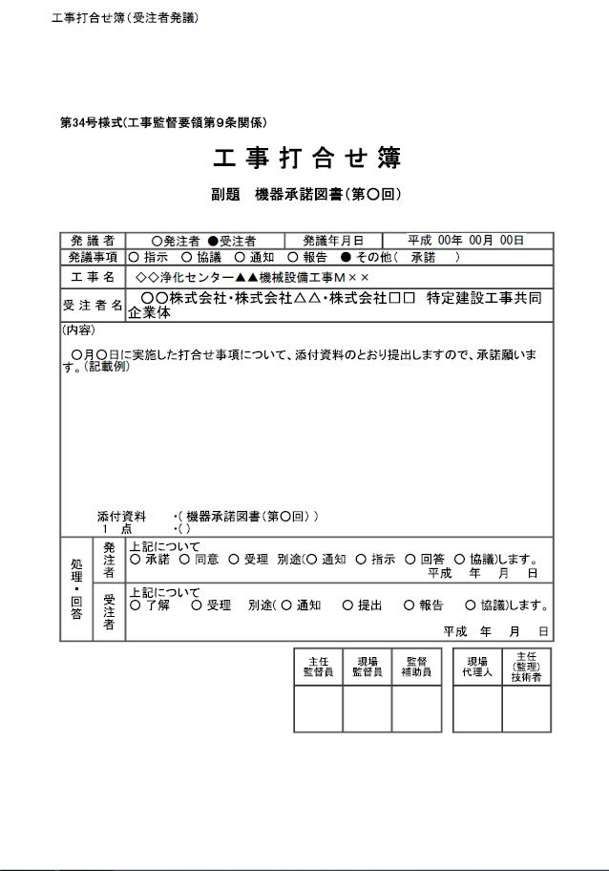

令和

令和

令和

－ 98 －

